Teht1
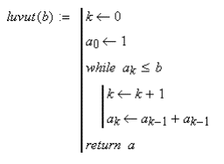
a[0] | a[k] | b | k(muistipaikka) | a[k] |  | kutsutaan luvut(13)
1 | 1 | 13 | 1 | 2 | 0
 |  | 13 | 2 | 4 | 0 | Taulukko lisää while loopin sisällä listan a, k muistipaikkaan edellisen muistipaikan luvun kerrottuna kahdella.
 |  | 13 | 3 | 8 | 0
 |  | 13 | 4 | 16 | 1 | Funktio palautta merkkijonon a eli 1,2,4,8,16
 |  | 13 | 5 | 32 | 1
 |  | 13 | 6 | 64 | 1

Teht3
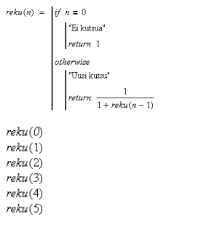
 |  | n1 | n2 | n3 | n4 | n5 | n6
 |  | 0
 |  | TRUE |  |  |  |  |  | Jos True, silloin N ei on 0
 | Palautus | 1 |  |  |  |  |  | Jos False, niin tulee uusi kutsu arvolla n-1, kunnes n=0

 |  | 1 | 0
 |  | FALSE | TRUE
 | Palautus | 0.66666666667 | 0.5

 |  | 2 | 1 | 0
 |  | FALSE | FALSE | TRUE
 | Palautus | 0.6 | 0.66666666667 | 0.5

 |  | 3 | 2 | 1 | 0
 |  | FALSE | FALSE | FALSE | TRUE
 | Palautus | 0.625 | 0.6 | 0.66666666667 | 0.5

 |  | 4 | 3 | 2 | 1 | 0
 |  | FALSE | FALSE | FALSE | FALSE | TRUE
N:n arvo kertoo, kuinka monesti reku funktion uusi kutsu ajetaan | Palautus | 0.61538461538 | 0.625 | 0.6 | 0.66666666667 | 0.5
esim. kun n = 5, reku funktio ajetaan 5 kertaa.
N pienenee joka kerta yhdellä, kunnes se on 0 |  | 5 | 4 | 3 | 2 | 1 | 0
Sitten palataan takaisin päin, ja lasketaan viisi kertaa lasku 1/(1+reku(n)) |  | FALSE | FALSE | FALSE | FALSE | FALSE | TRUE
 | Palautus | 0.61904761905 | 0.61538461538 | 0.625 | 0.6 | 0.66666666667 | 0.5

